Част II
Част ІІ Попълва се за всяко учебно заведение
Информация за учебното заведение
Наименование на учебното заведение: |  |  |  |  |  | През отчетният период е приложена следната съпътстваща мярка: |  |  | o Провеждане на занимание, свързано с предоставяните по схемите продукти под формата на игрови ситуации;
Код на учебното заведение: |  |  |  |  |  |  |  |  | o Посещения в млекопреработващи предприятия, ферми, земеделски стопанства или опитни градини;
Име на директора на учебното заведение: |  |  |  |  |  |  |  |  | o Тематични дни посветени на предоставяните по схемите продукти;
ЕИК/БУЛСТАТ: |  |  |  |  |  |  |  |  | o Занимателни игри;
Адрес на учебното заведение: |  |  |  |  |  |  |  |  | o Викторини;
Общият брой на децата по чл. 8 от целевата група в учебното заведение е отразен в колона 7 на част II A и колона 5 на част II Б |  |  |  |  |  |  |  |  | o Други (моля опишете):
Част ІІ А - Доставени мляко,млечни продукти и пчелен мед, през отчетния период. Попълва се за всяко учебно заведение
Подпис/Печат на директора на учебното заведение: |  | ............................................ (Подпис печат) |  |  |  | Забележки: ...................................................................................................................................................................................................................................................................................................................................................................................................................................................................................................................................................................................................................................................
Попълва се от кандидата
Информация за доставките |  |  |  |  |  |  |  |  |  |  | Данни от счетоводни, разходооправдателни документи за закупени/доставени количества от дадения продукт
Вид на учебното заведение | Дати, на които са извършени доставките /дд.мм.гггг/ | Вид продукт | Начин на производство на продукта (конвенционално или биологично) | Процент маслено съдържание | Производител на доставените продукти | Брой деца по целева група, съгласно чл. 8 от наредбата | Брой предадени порции за съответната доставка | Общо предадено/получено количество (кг/л) за съответната дата | Средно тегло на порция (кг/л) | Вид на опаковката, в която са доставени продуктите в учебното заведение | Стойност на доставката /по фактура, без ДДС/, (лв.) | ДДС по фактура /ако фактурата е данъчна/, (лв.)
1 | 2 | 3 | 4 | 5 | 6 | 7 | 8 | 9 | 10 | 11 | 12 | 13
детска градина | 2021-10-21 | Кисело мляко | конвенционално |  |  | 184 | 184
детска градина

Общо за учебното заведение: |  | - |  | - | - | 184.00 | 184.00 | 0.00 | - | - | 0.00 | 0.00
 |  |  |  |  |  |  |  |  |  |  |  |  |  |  | Мерна единица на доставените продукти (кг)
Част ІІ Б - Доставени плодове, зеленчуци и пчелен мед, през отчетния период. Попълва се за всяко учебно заведение |  |  |  |  |  |  |  |  |  |  |  |  |  |  | 9
Подпис/Печат на директора на учебното заведение: |  | ............................................ (Подпис печат) |  |  |  | Забележки: ...................................................................................................................................................................................................................................................................................................................................................................................................................................................................................................................................................................................................................................................
Попълва се от кандидата
Информация за доставките |  |  |  |  |  |  |  |  |  | Данни от счетоводни, разходооправдателни документи за закупени/доставени количества от дадения продукт
Вид на учебното заведение | Дати, на които са извършени доставките /дд.мм.гггг/ | Вид продукт | Начин на производство на продукта (конвенционално или биологично) | Продуктите са произведени от земеделски стопани/н, регистрирани по Наредба № 3 от 1999 г. | Брой деца по целева група, съгласно чл. 8 от наредбата | Брой предадени порции за съответната доставка | Общо предадено/получено количество (кг) за съответната дата | Средно тегло на порция (кг) | Вид на опаковката, в която са доставени продуктите в учебното заведение | Стойност на доставката /по фактура, без ДДС/, (лв.) | ДДС по фактура /ако фактурата е данъчна/, (лв.) |  | училище
1 | 2 | 3 | 4 | 5 | 6 | 7 | 8 | 9 | 10 | 11 | 12

 |  |  |  |  |  |  |  |  |  |  |  |  | конвенционално
 |  |  |  |  |  |  |  |  |  |  |  |  | биологично

 |  |  |  |  |  |  |  |  |  |  |  |  |  | -

Общо за учебното заведение: |  | - |  | - | 0.00 | 0.00 | 0.00 |  | - | 0.00 | 0.00

Инструкция за попълване на Част II заявка за плащане:

1. Част ІІ Информация за учебното заведение. Попълва се за всяко учебно заведение

В таблица "Информация за учебното заведение" кандидатът попълва информация за Наименование на учебното заведение, Код на учебното заведение, Име на директора на учебното заведение, ЕИК/БУЛСТАТ, Общият брой на децата по чл. 8 от целевата група в учебното заведение. Изпълнителите по чл. 13, ал. 1, т. 1 и 4 от Наредбата, отбелязват приложените съпътстващи мерки през отчетният период. Съгласно чл. 7, ал. 1 всяко учебно заведение, участващо в схема "Училищен плод" и схема "Училищна мляко, прилага поне една съпътстваща мярка през всеки отчетен период.

Директорът поставя подпис и печат на учебното заведение, с което потвърждава информацията, попълнена в Част II А (колона 7) и/или Част II Б (колона 6), съгласно чл. 8 от Наредбата.

2. Част ІІ А - Доставени мляко и млечни продукти, през отчетния период. Попълва се за всяко учебно заведение

ИНФОРМАЦИЯ ЗА ДОСТАВКИТЕ
ВАЖНО!!! Всеки ред от таблицата е необходимо да съдържа информация за конкретна дата на доставка.
В колона 1 изпълнителят избира от падащото меню вида на учебното заведение (детска градина или училище), в което е извършил доставка на мляко и млечни продукти през отчетния период, за който кандидатства.
В колона 2 изпълнителят въвежда датите на доставка, извършени през съответния месец/отчетен период.
В колона 3 се избира от падащото меню съответния вид продукт, доставен на датите, посочени в колона 2, включително и за предоставеният пчелен мед на децата и учениците като задължителна съпътстваща мярка.
В колона 4 изпълнителят избира от падащото меню начин на производство на продукта - конвенционално или биологично.
В колона 5 изпълнителят попълва процента на маслено съдържание на млякото и млечните продукти.Изписва се в абсолютна стойност, а не като число. (2, а не 0.2.) НЕ СЕ ПОПЪЛВА ЗА ПРОДУКТИ СИРЕНЕ, КАШКАВАЛ И ПЧЕЛЕН МЕД.
В колона 6 изпълнителят записва производителя на съответния вид продукт, доставен на датата, посочена в колона 2. Името на производителя се изписва на кирилица без да се използват кавички ("") или други препинателни знаци.
В колона 7 изпълнителят записва броя на децата, включени в целевата група, съгласно чл. 8 от наредбата.
В колона 8 изпълнителят посочва брой предадени порции от съответния продукт за съответната дата;
В колона 9 изпълнителят записва общо доставеното/получено количество (кг/л) от съответния продукт за съответната дата;
В колона 10 изпълнителят посочва средното тегло на порция (кг./л.) от съответния продукт за съответната дата;
В колона 11изпълнителят избира от падащото меню вида на опаковката, в която са доставени продуктите в учебното заведение;
ДАННИ ОТ СЧЕТОВОДНИ, РАЗХОДООПРАВДАТЕЛНИ ДОКУМЕНТИ ЗА ЗАКУПЕНИ/ДОСТАВЕНИ КОЛИЧЕСТВА.
Изпълнителите по чл. 13, ал. 1, т. 2 (ЕТ, Търговско дружество или кооперация) и т. 3 (Организация на производителите или производители на мляко и млечни продукти) попълват данни от фактурите, издадени към учебните заведения, в които извършват доставки.
В колона 12 се записва стойността по фактурата за изброените дати на доставка в колона 2.
В колона13 се записва стойността на ДДС за конкретната доставка от фактура. Пример: Ако фактурата за закупени/доставени мляко и/или млечни продукти е опростена в полето сезаписва 0, при данъчна фактура се записва стойността на ДДС за съответния продукт през отчетния период;

3. Част ІІ Б - Доставени плодове и зеленчуци, през отчетния период. Попълва се за всяко учебно заведение

ИНФОРМАЦИЯ ЗА ДОСТАВКИТЕ
В колона 1 изпълнителят избира от падащото меню вида на учебното заведение (детска градина или училище), в което е извършил доставка на плодове и зеленчуци през отчетния период, за който кандидатства.
В колона 2 изпълнителят въвежда датите на доставка, извършени през съответния месец/отчетен период.
В колона 3 се избира от падащото меню съответният вид продукт, доставен на датите, посочени в колона 2, включително и за предоставеният пчелен мед на децата и учениците като задължителна съпътстваща мярка.
В колона 4 изпълнителят избира от падащото меню начин на производство на продукта - конвенционално или биологично.
В колона 5 изпълнителят избира от падащото меню "ДА" или "НЕ" в зависимост от това дали плодовете и зеленчуците доставени на съответната дата са произведени от земеделски стопани/н, регистрирани по Наредба № 3 от 1999 г.
В колона 6 изпълнителят записва броя на децата, включени в целевата група, съгласно чл. 8 от наредбата.
В колона 7 изпълнителят посочва брой предадени порции от съответния продукт за съответната дата;
В колона 8 изпълнителят записва общо доставеното/получено количество (кг) от съответния продукт за съответната дата;
В колона 9 изпълнителят посочва средното тегло на порция (кг) от съответния продукт за съответната дата;
В колона 10 изпълнителят избира от падащото меню вида на опаковката, в която са доставени продуктите в учебното заведение;
ДАННИ ОТ СЧЕТОВОДНИ, РАЗХОДООПРАВДАТЕЛНИ ДОКУМЕНТИ ЗА ЗАКУПЕНИ/ДОСТАВЕНИ КОЛИЧЕСТВА.
Изпълнителите по чл. 13, ал. 1, т. 2 т. 2 (ЕТ, Търговско дружество или кооперация) и т. 3 (Организация на производителите или производители на плодове) попълват данни от фактурите, издадени към учебните заведения, в които извършват доставки.
В колона 11 се записва стойността по фактура за съответния продукт засъответната дата на доставка, описана в колона 2.
В колона 12 се записва стойността на ДДС за конкретната доставка от фактура. Пример: Ако фактурата за закупени/доставени продукти е опростена в полето сезаписва 0, при данъчна фактура се записва стойността на ДДС за съответния продукт за съответната дата;
ИНСТРУКЦИЯ ЗА НАПРАВА НА CSV
1. Копиране на данни от от Част II - информация за доставките
Училищно мляко

Копират се само въведените данни без антетките.
2. Копираните данни се поставят в нова страница на Ексел.

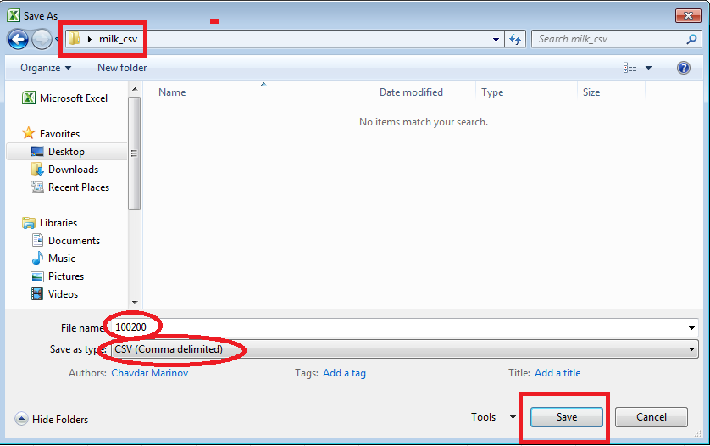
3. Файлът се запаметява с име: "код на учебното заведение" и се съхранява в папка "Мляко" |  |  |  |  |  |  |  | 4. Следват стъпките:
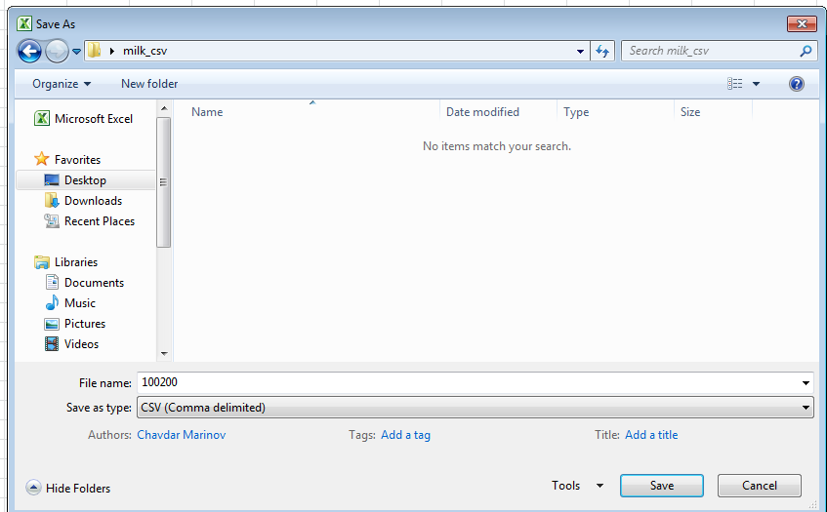

 |  |  |  |  |  |  |  | 4.1.

5. Визуализация на съхранения файл

 |  |  |  |  |  |  |  | 4.2.

6. Стъпките от 1 до 5 се повтарят за всяко едно учебно заведение. Резултатът следва да е: "Толкова на брой CSV файла, колкото са учебните заведения по схема "Училищно мляко"".

7. Подходът е аналогичен и за заявените учебни заведения по схема "Училищен плод". Тук файловете се съхраняват в папка "fruit_csv"

